Visual Studio 2022 Community
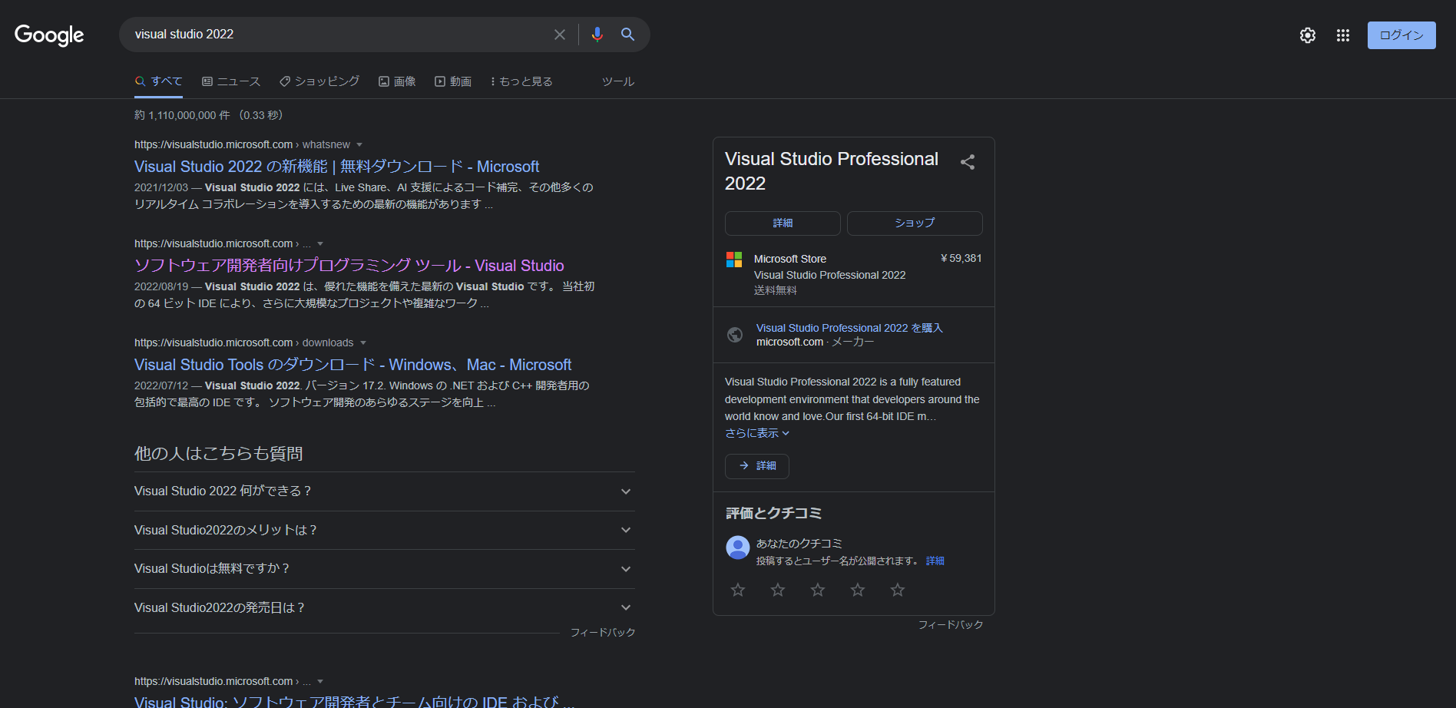

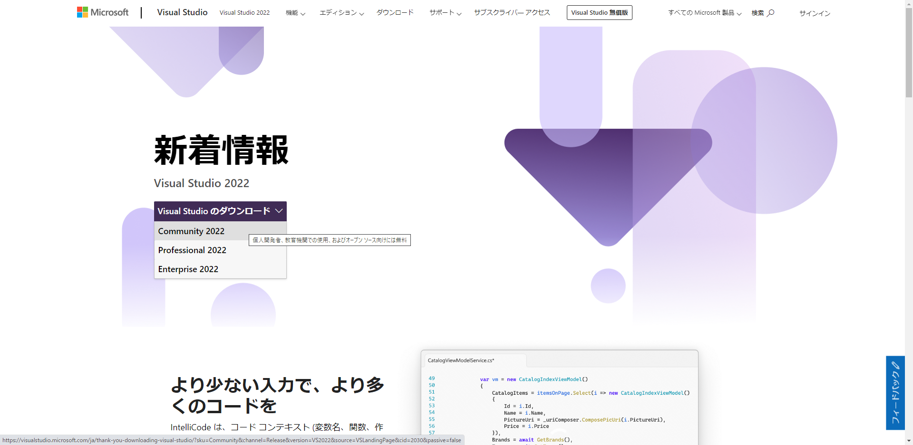

個人開発の場合Communityを選択します。

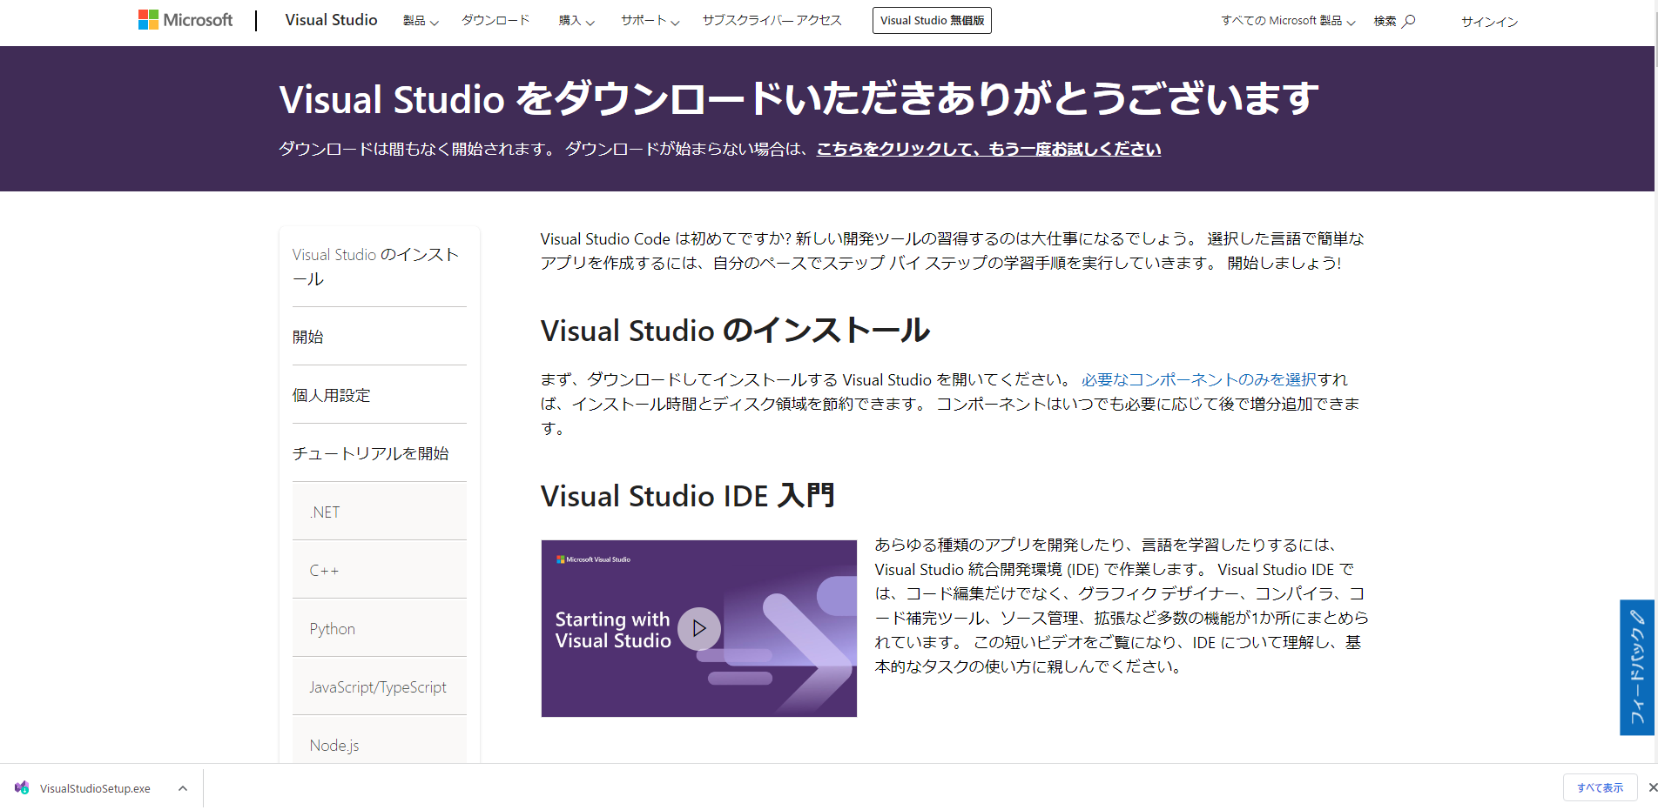

ダウンロード完了後クリックします。

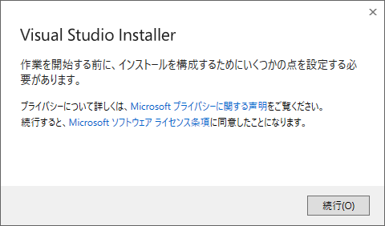

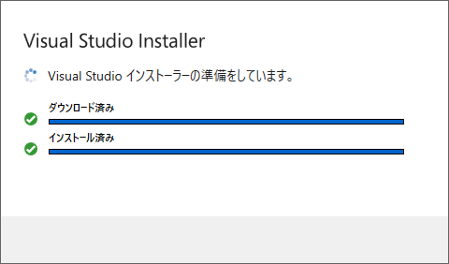

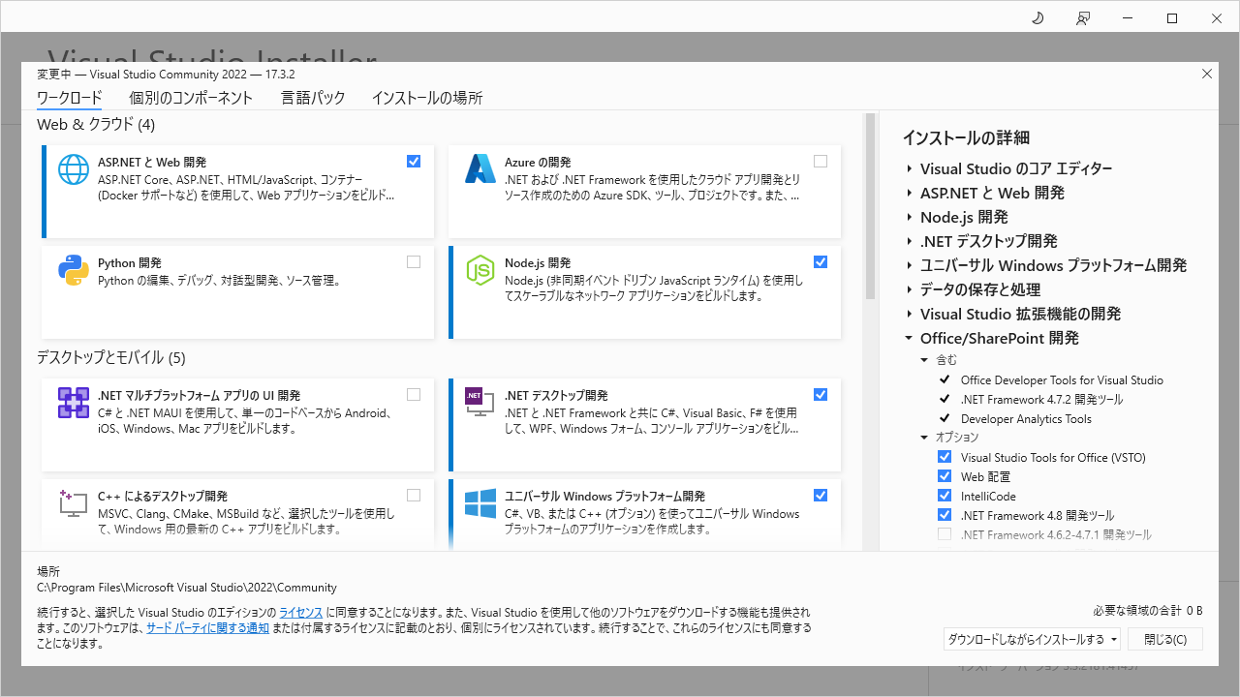

"ASP.NETとWeb開発"欄にチェックを入れます。

他の項目は開発する内容に応じて選択します。
Visual Studio インストール後でも、
Visual Studio Installerからこの画面を開いて
構成を変更することが可能です。

クリックでインストールが開始されます。

.Net6 SDK
Visual Studio 2022のインストールで、.Net6 SDKも自動でインストールされているとは思いますが、
入っていない場合はインストールが必要です。
以下のコマンドでインストールされているSDKの一覧を確認できます、

dotnet --list-sdks

以下の画像のように6から始まるSDKがあれば大丈夫です。
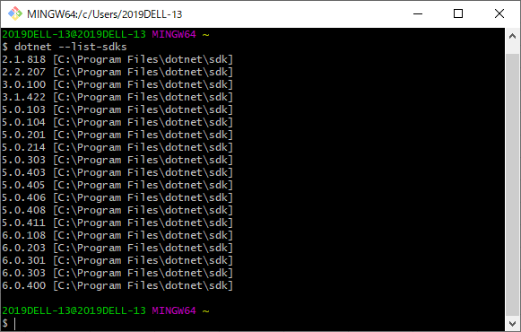

なかった場合は、ブラウザから検索してダウンロード画面を開きます。

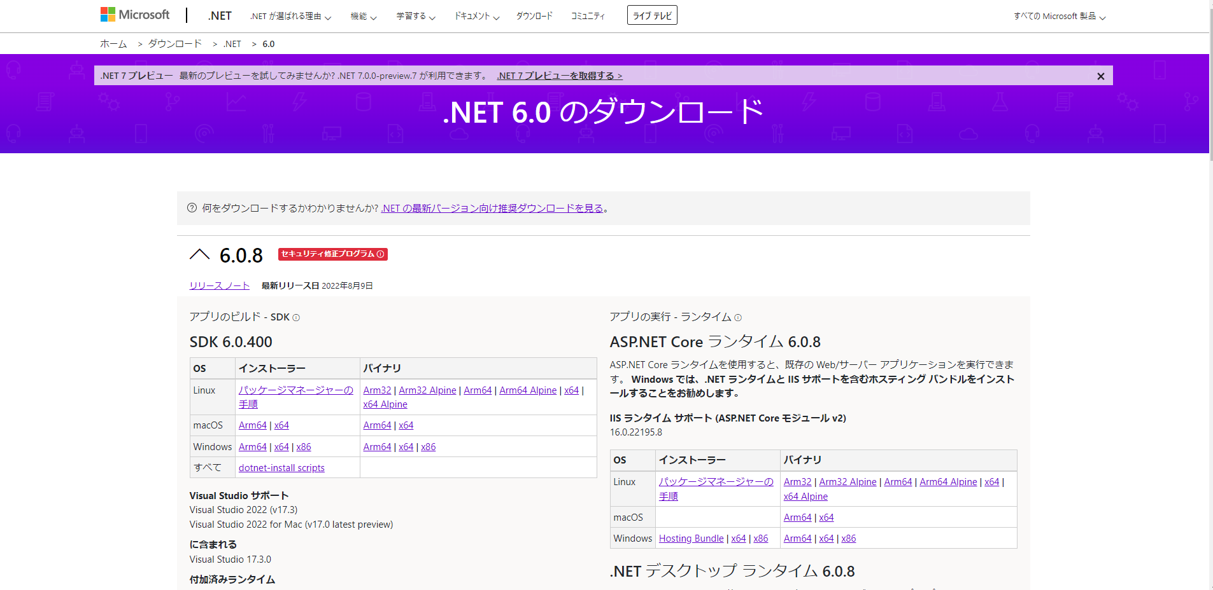

OSが64bitであればx64を選択します。

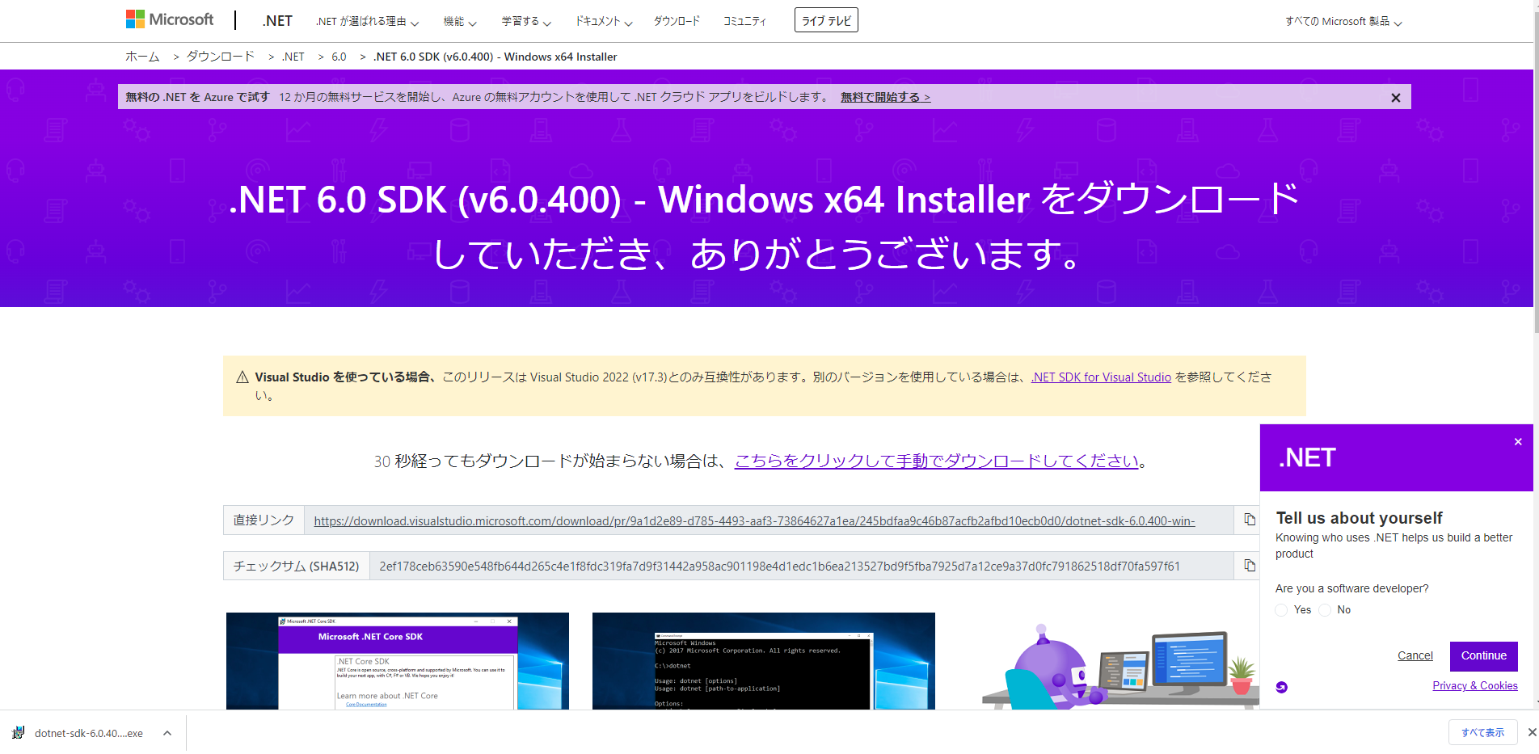

ダウンロード完了後クリックします。

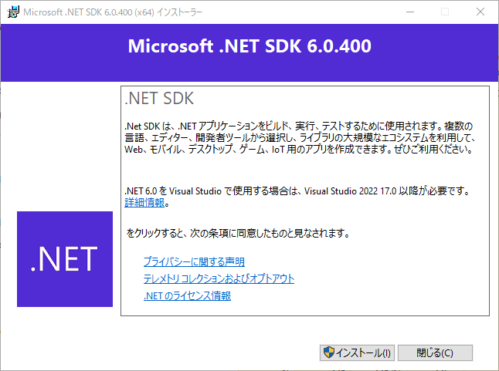

クリックでインストールが開始されます。

SQL Server
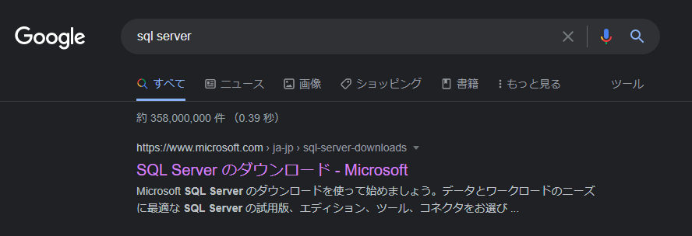

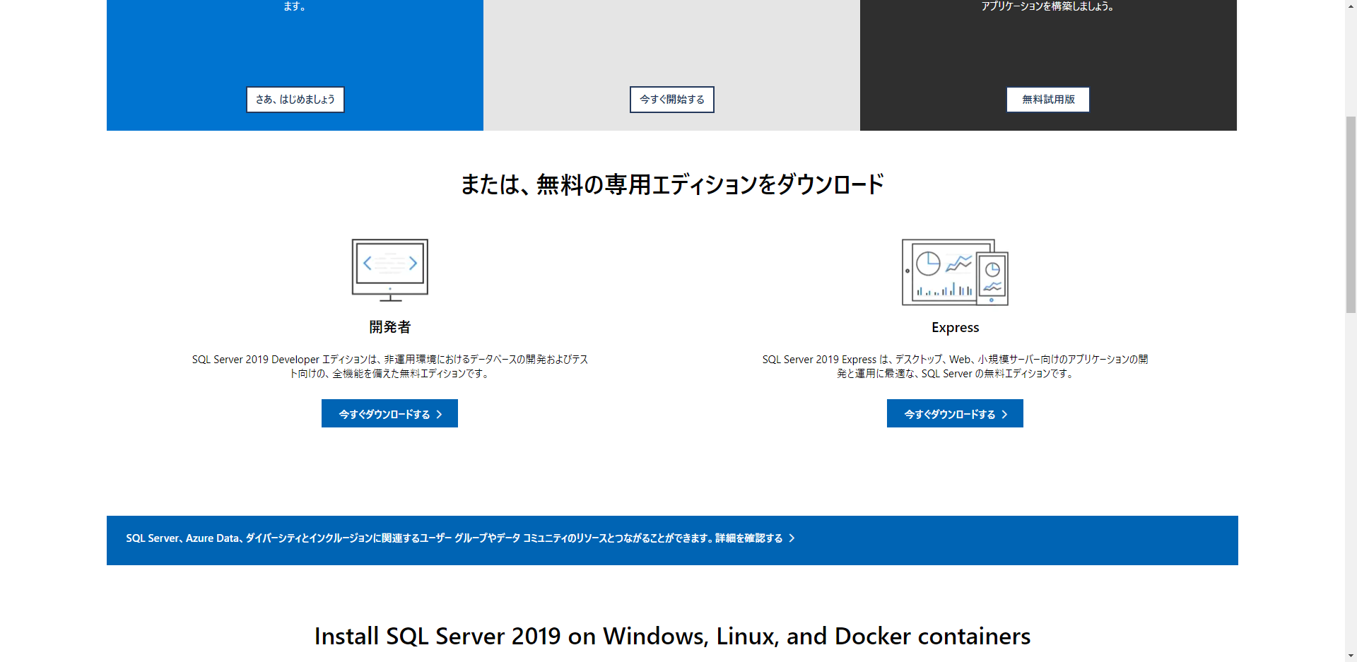

個人開発であればDeveloper Editionが
おすすめです。



ダウンロード完了後クリックします。

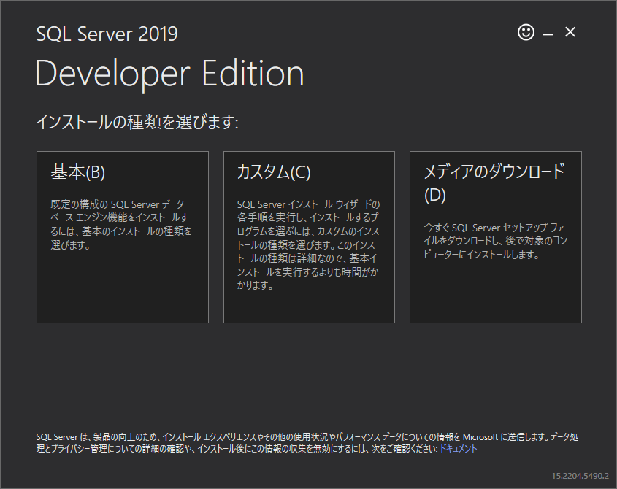

インターン用の環境では基本で問題ありません。

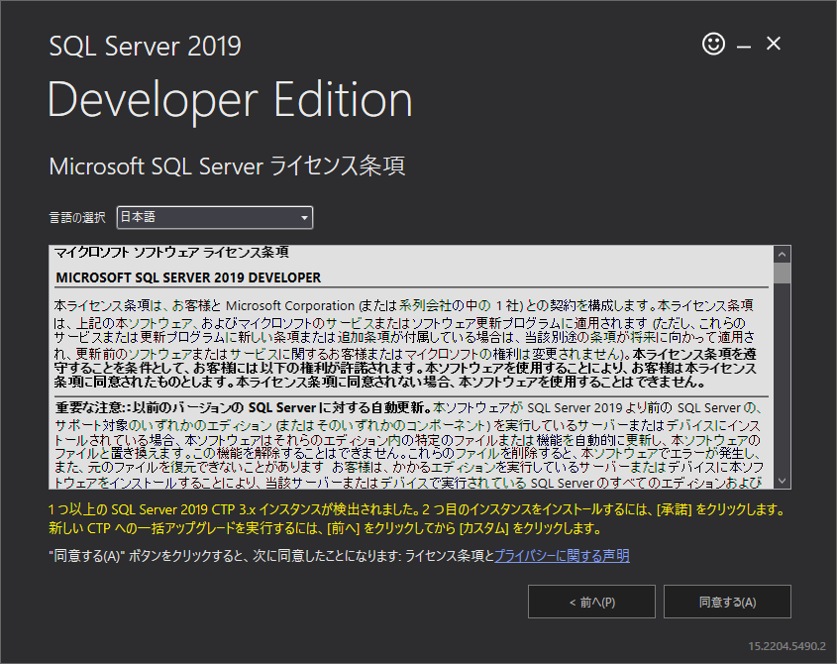

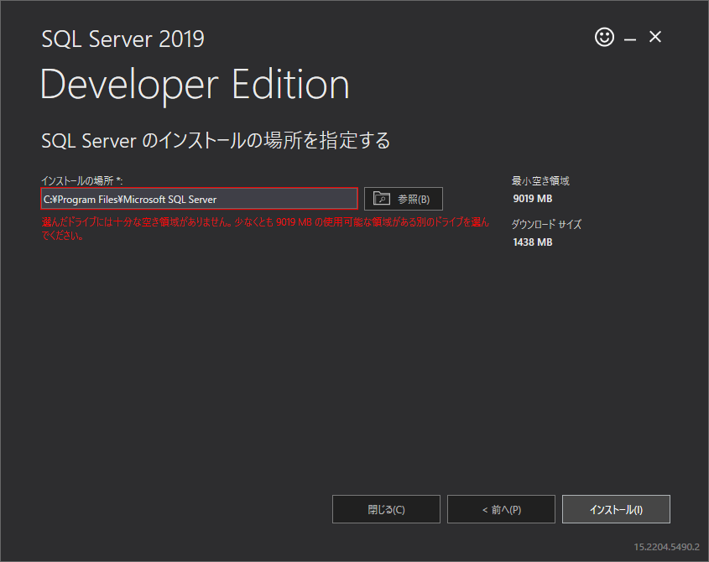

クリックでインストールが開始されます。

SSMS
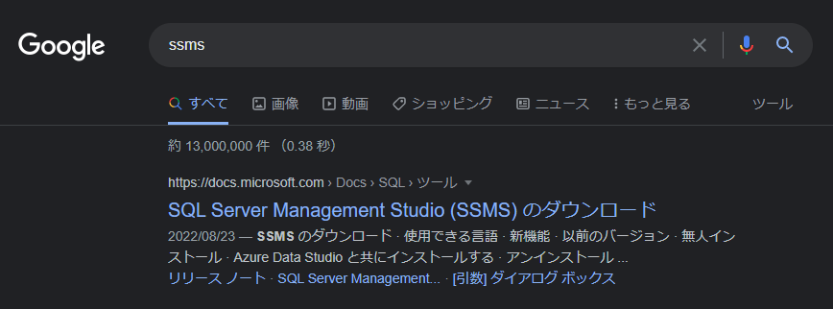

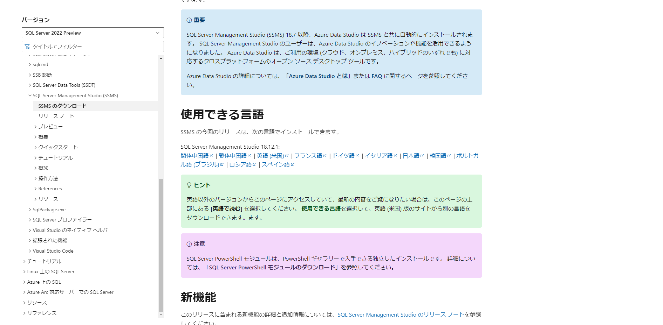

git
